상품제안서
[송월] 호텔컬렉션 항균수건 40 1매 | 상품코드: F21699

 |  |  |  |  |  |  | 02-412-0044 | www.easy1.co.kr
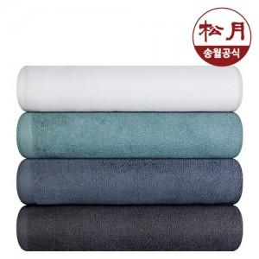

【상세/제작정보】

【인쇄/포장옵션】 | 실크, 자수 / 포장지포장

【공급단가】 | 수량 | 100~ | 300~ | 500~ | 1,000~ | 3,000~
*VAT별도 | 단가 | 4,170원 | 4,020원 | 3,870원 | 3,720원 | 3,570원

【상품 URL】 | http://www.easy1.co.kr/src/goods_detail.php?gdno=21699

